Sheet2
项目编号：ZY1529
文件编号：
实验室采购申请表2024年第三季度

序号 | 零部件名称 | 品牌型号 | 单位 | 数量 | 技术要求 | 临采推荐供应商 | 备注（图例） | 备注 | 京东/淘宝单价 | 总价
1 | 开关 |  | 个 | 1 | 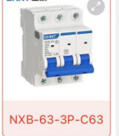 | https://item.m.jd.com/product/100114745112.html?utm_term=CopyURL&gx=RnAomTM2HXyzjOdMx_4gIE2KhF21jg&utm_source=iosapp&utm_campaign=t_335139774&utm_medium=appshare&ad_od=share&gxd=RnAokW4NaGKLzsoQ_Yd2VHUYJaHlPos1mj3amq0aOCKNQ05fi8qIIyIvU4ccsl8 | 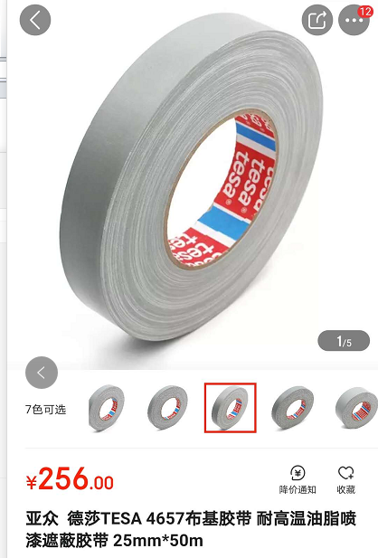 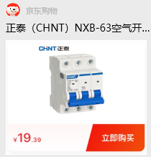 |  | 19.39 | 19.39
2 | 风扇 |  | 台 | 6 |  | 【淘宝】https://m.tb.cn/h.gORhxCkKRmVOHys?tk=3Asd3eyYqBy CZ0001 「志高工业风扇强力电风扇大风力落地扇大功率壁挂式摇头工厂牛角扇」 点击链接直接打开 或者 淘宝搜索直接打开 | 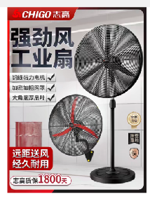 | 加急 | 214 | 1284 | 第一件189，后边的每券，需议价
3 | 传感器 |  | 个 | 1 |  | 【淘宝】https://m.tb.cn/h.glQRPyp45v6f3ln?tk=GCXl3eyOoDr HU9046 「美国celtron世铨STC称重传感器S型高精度拉压力50/250/500kg/1/5t」点击链接直接打开 或者 淘宝搜索直接打开 | 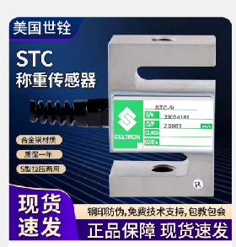 |  | 580 | 580
4 | 逆流接头 |  | 个 | 3 |  | https://item.m.jd.com/product/10082088457471.html?gx=RnAomTM2bWfYyZgTrIAlD3c4Qm6rm-c&gxd=RnAowWRROmbcyJBGqtckD0-j0qc5AzM&ad_od=share&utm_source=androidapp&utm_medium=appshare&utm_campaign=t_335139774&utm_term=CopyURL | 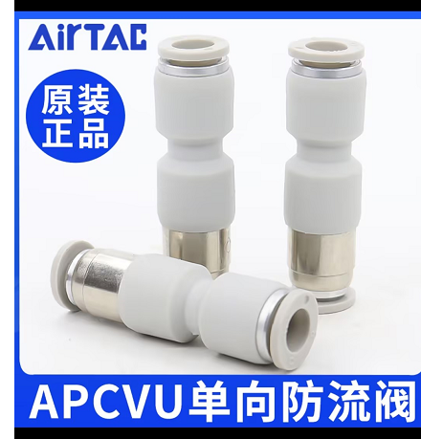 |  | 26 | 78
5 | 调压阀 |  | 个 | 5 | 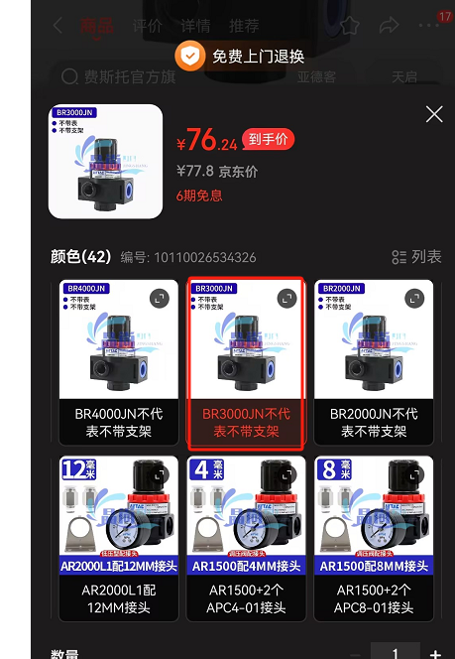 | https://item.m.jd.com/product/10110026534326.html?gx=RnAomTM2bWfYyZgTrIAlD3c4Qm6rm-c&gxd=RnAowWRROmbcyJBGqtckD0-j0qc5AzM&ad_od=share&utm_source=androidapp&utm_medium=appshare&utm_campaign=t_335139774&utm_term=CopyURL | 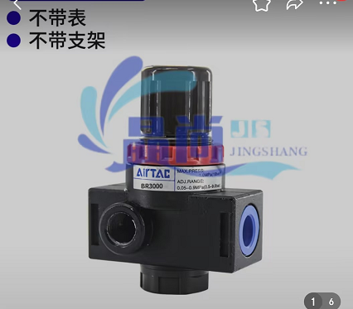 |  | 76.24 | 381.2
6 | 蒸馏水 |  | 桶 | 10 | 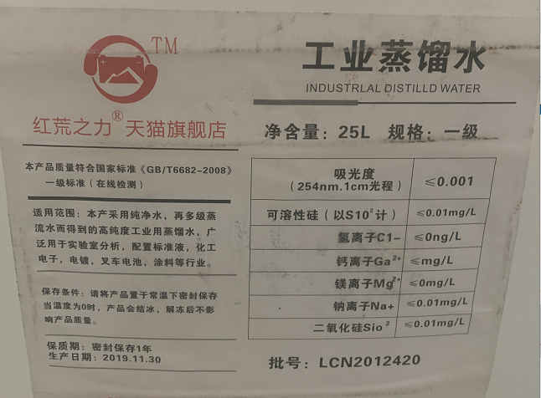 | 【淘宝】https://m.tb.cn/h.fu3mzSR?tk=waxF2OM4B2E「红荒之力工业蒸馏水去离子水实验室用超纯水叉车电池一级水25kg装」 点击链接直接打开 | 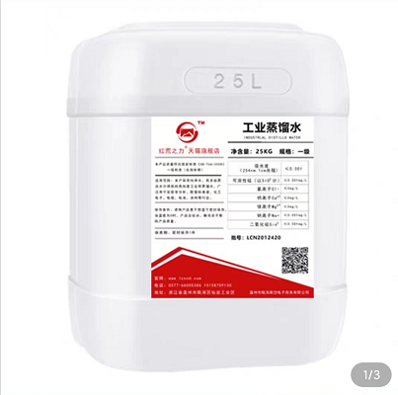 |  | 55.5 | 555
7 | 耐震压力表 | 伊莱科 | 个 | 2 | 0-1.6MPA | https://item.m.jd.com/product/100004400144.html?wxa_abtest=o&ad_od=share&utm_source=androidapp&utm_medium=appshare&utm_campaign=t_335139774&utm_term=ScreenshotShare | 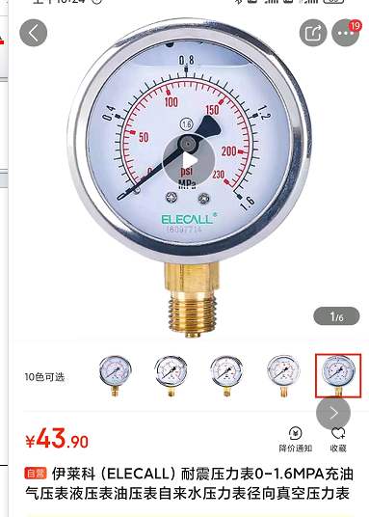 |  | 38 | 76
8 | 耐震压力表 | 伊莱科 | 个 | 2 | 0-6MPA | https://item.m.jd.com/product/100004400144.html?wxa_abtest=o&ad_od=share&utm_source=androidapp&utm_medium=appshare&utm_campaign=t_335139774&utm_term=ScreenshotShare | 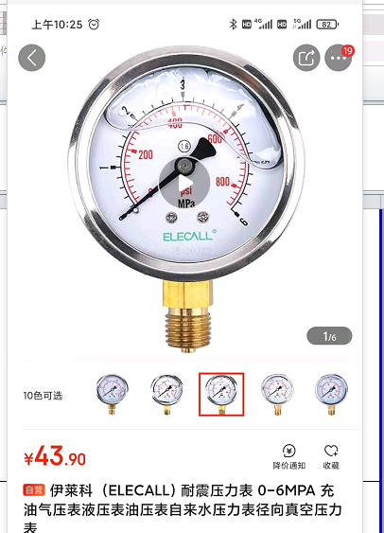 |  | 38 | 76
9 | 倾角仪 | 韦度 | 个 | 2 | 满足计量要求 | https://item.m.jd.com/product/10028318314937.html?utm_campaign=t_1001328990 | 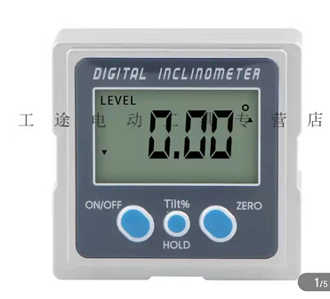 |  | 240 | 480
10 | 拉线式位移传感器 |  | 个 | 1 | MPS-S-1000mm-A2-F | https://item.m.jd.com/product/10107615490037.html | 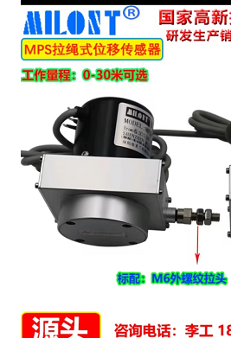 |  | 647 | 647
11 | 硝酸溶液 | 1000ML/瓶 | 瓶 | 2 | 30% | 【淘宝】https://m.tb.cn/h.UqR3B1T?tk=dGvhdjPq41f CZ3457 「稀硝酸标准溶液 HNO33%~10% 试验科研用 100ml~500ml海绵金除杂」 点击链接直接打开 或者 淘宝搜索直接打开 | 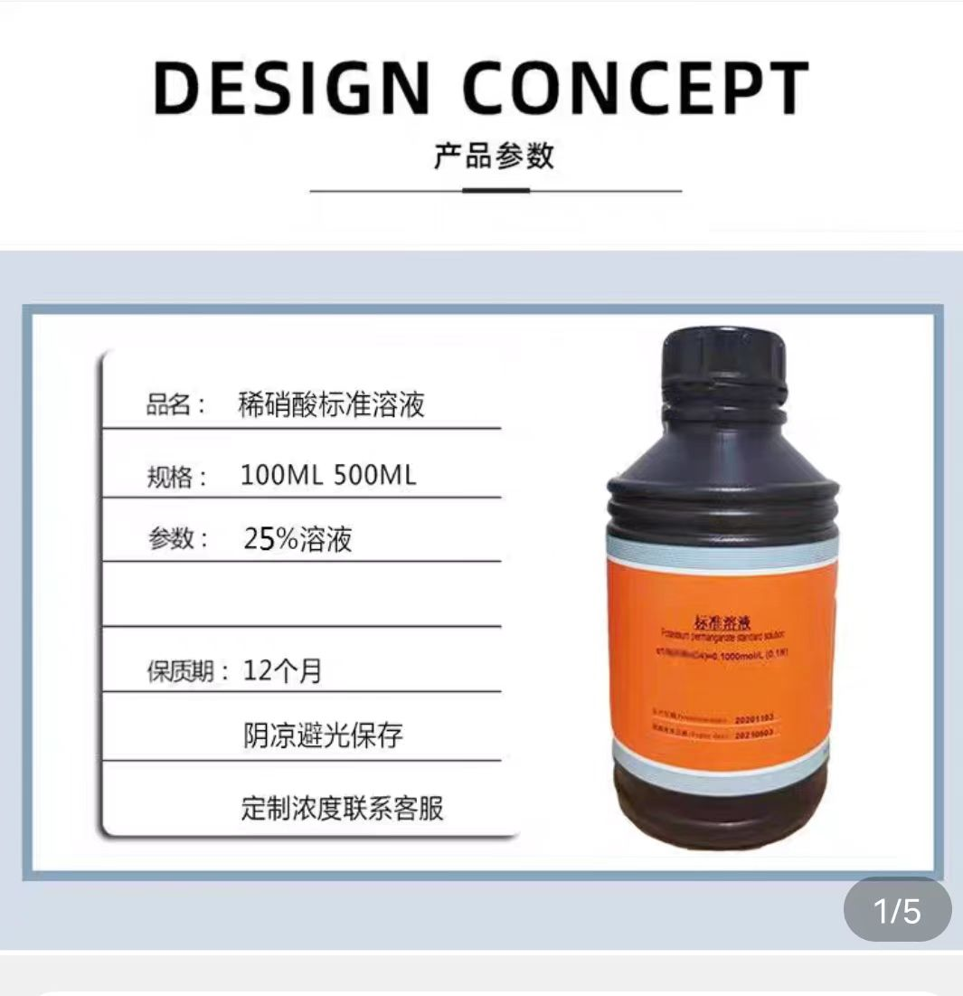 | 购买后直接寄河北 公司名称：河北光华荣昌汽车部件有限公司 地址：河北省沧州市黄骅市泰山道150号 姓名：王春欣 电话：15227550133 | 66 | 132
12 | 砂纸 | 100张/包 | 包 | 1 | 180目 | 【淘宝】https://m.tb.cn/h.gWsrINO2nc4L4nK?tk=G0vJWwWotqY MF6563 「上砂牌金相砂纸金相砂皮精细抛光打磨砂纸W5W7W10W14W28W50」 点击链接直接打开 或者 淘宝搜索直接打开 | 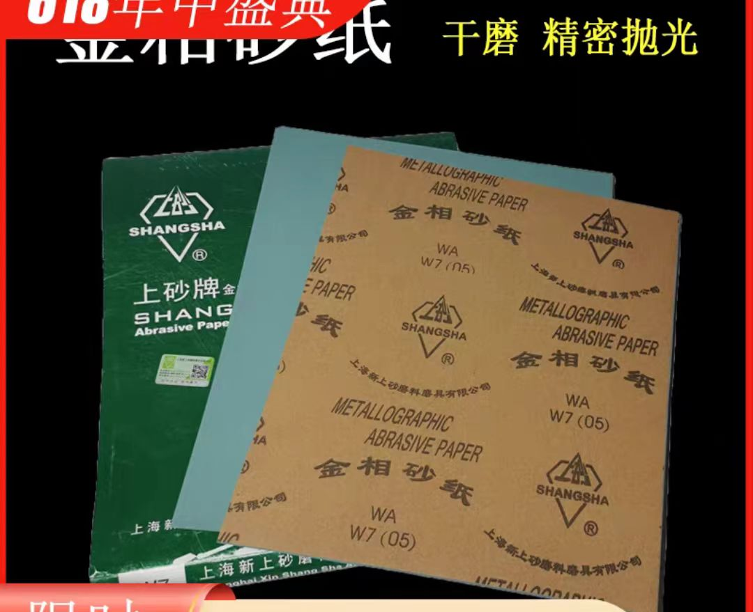 |  | 40 | 40
13 | 显像剂 |  | 瓶 | 12 | / | 【淘宝】https://m.tb.cn/h.geffaSxwXbb0FNK?tk=1eMFWwWIXzE MF7997 「新美达显像剂DPT-5着色渗透探伤剂三维扫描抄数500ml喷灌装宏达」 | 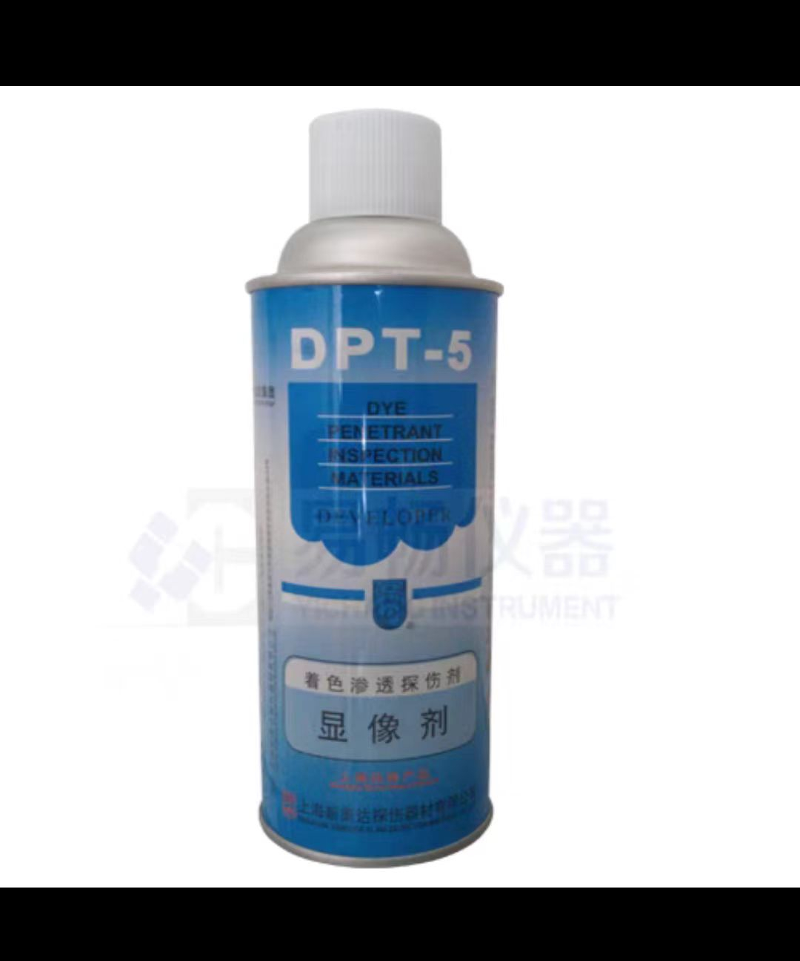 |  | 15 | 180
14 | 钢丝刷 |  | 把 | 2 | / | 【淘宝】https://m.tb.cn/h.gWHE9KcH8R7IVM8?tk=podoWw3Hi2Y HU7632 「钢烧丝刷子铁刷烧烤丝网除锈烤商用厨房用品家用大全刷清洁刷硬刷」 点击链接直接打开 或者 淘宝搜索直接打开 |  |  |  | 0
15 | 毛刷 |  | 把 | 2 | 3寸 | 【淘宝】https://m.tb.cn/h.gWHyl50IWf0PPyU?tk=cgxHWw3EGFt HU0025 「炸串刷油塑料毛刷油漆刷涂料刷毛刷清洁刷毛刷子油漆扫油扫柄刷子」 点击链接直接打开 或者 淘宝搜索直接打开 | 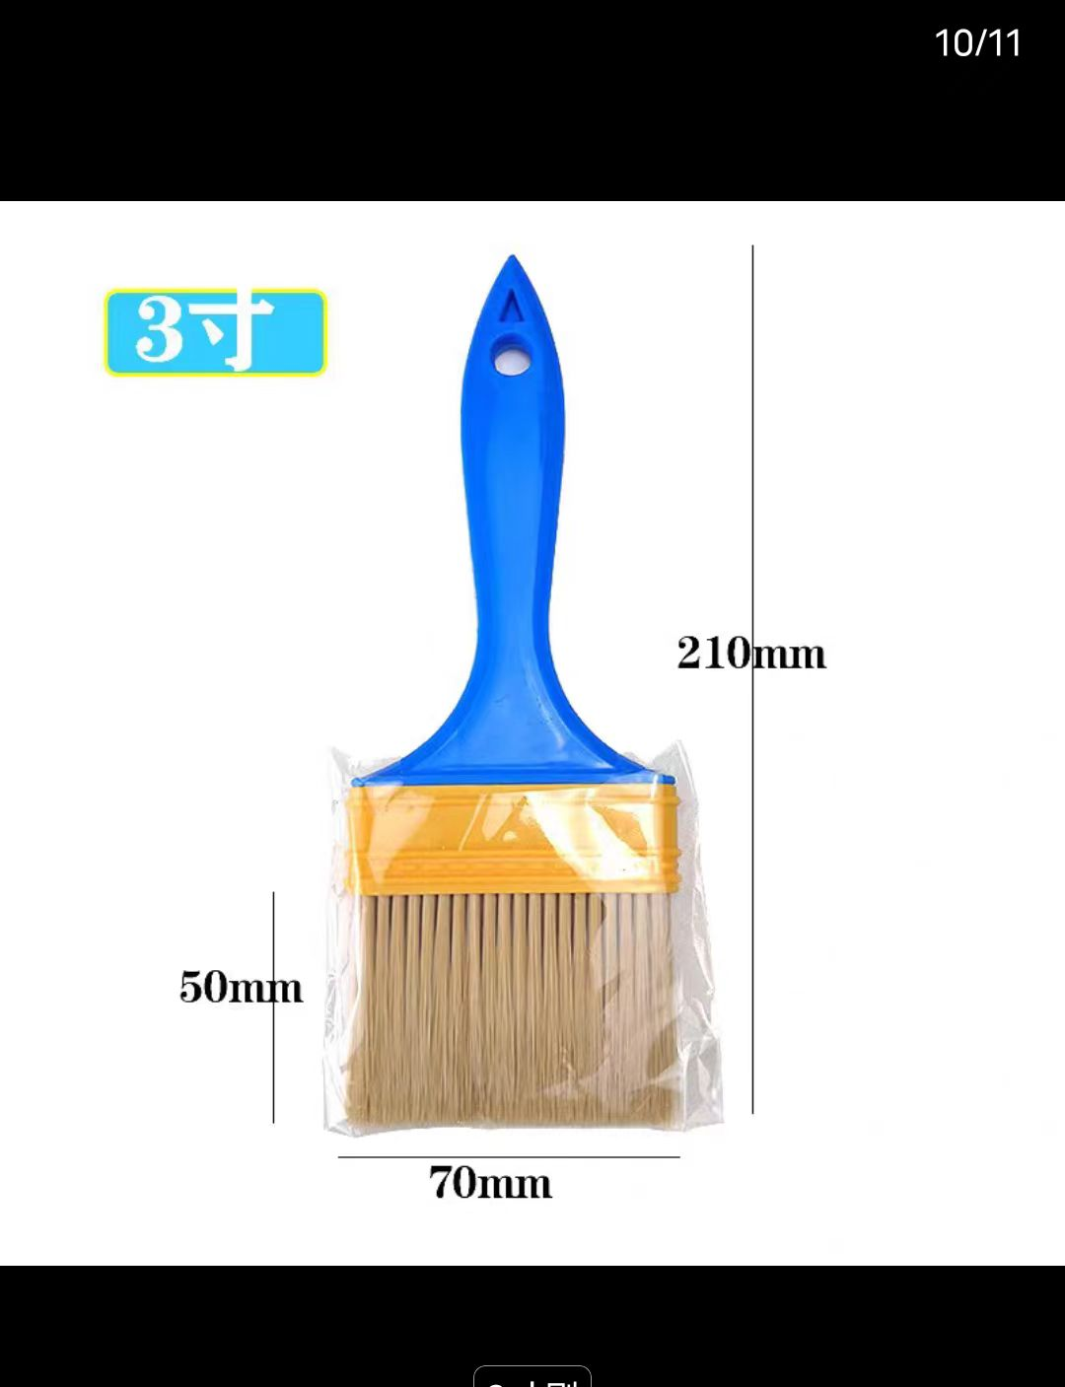 |  |  | 0
16 | 铲刀 |  | 把 | 1 | 3寸 | 【淘宝】https://m.tb.cn/h.g3nbXhqE7sbrA0y?tk=9oFlWw3CWI5 MF7997 「铲刀清洁刀日本铲子锵刀加厚开刃不锈钢油灰刀批灰刀水泥铲刮刀」 点击链接直接打开 或者 淘宝搜索直接打开 | 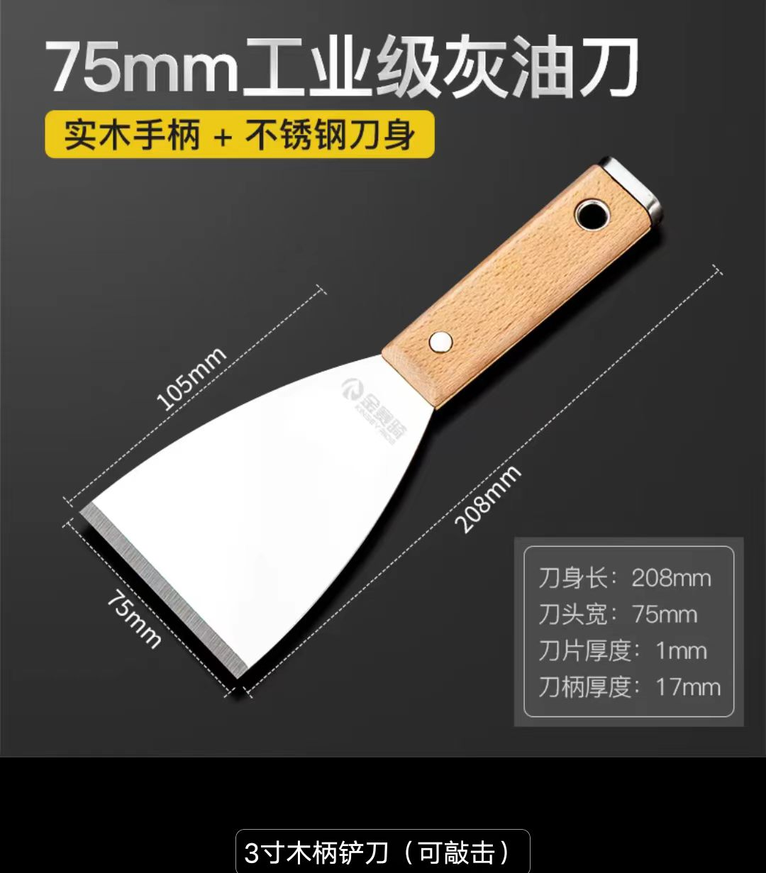 |  |  | 0
17 | 降温喷嘴 |  | 个 | 2 | 3分 38毫米扁头 | 淘宝】https://m.tb.cn/h.g3h1cFdoOBkBn2T?tk=U0AlWwIragn HU0854 「可调塑料鸭嘴吹气喷水嘴扇形吹风扁头喷水喷头带开关圆头直线喷嘴」 点击链接直接打开 或者 淘宝搜索直接打开 | 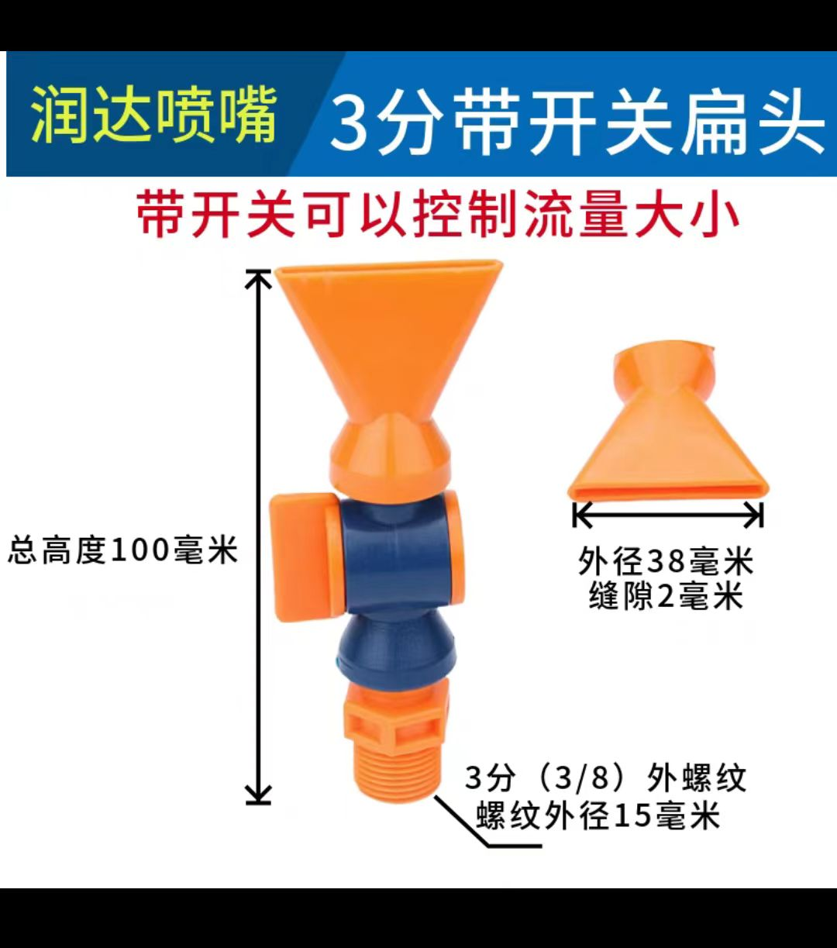 |  |  | 0
18 | 磁铁+快速接头 |  | 套 | 2 | 1进1出+3分+快速接头 内牙三分，气管备注6*4mm | 【淘宝】限时淘金币抵0.2元 https://m.tb.cn/h.g3s4ASMTVY5a45Q?tk=GzrcWwIoEo1 MF6563 「强力磁铁座镀锌磁性油座 冷却管磁座1孔2孔3孔万向蛇形管表磁力座」 点击链接直接打开 或者 淘宝搜索直接打开 | 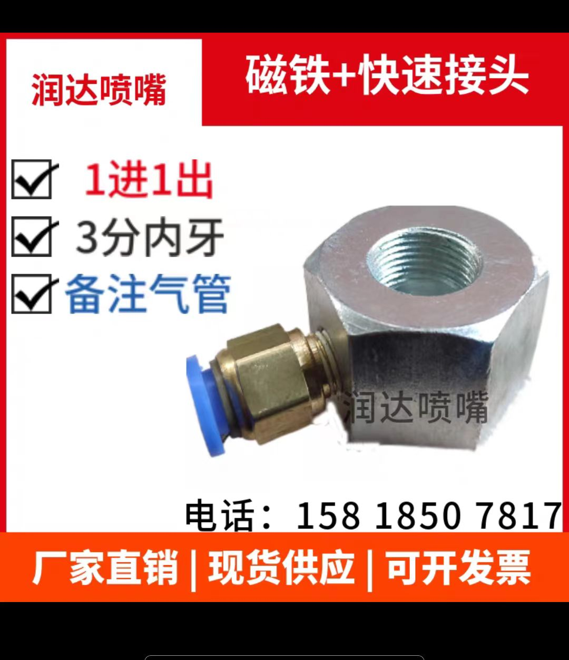 |  |  | 0
备注：临采类物资采购周期为10个工作日（自接收订单之日起） 联系人：邢焕 联系方式：18610117246 |  |  |  |  |  |  |  |  |  | 4528.59
申请人：邢焕 |  | 审核： |  |  |  | 批准：

